表紙
湖 南 市
統 計 資 料

地勢・行政 | Ｐ１ | 保健・衛生 | Ｐ10

市民のくらし | Ｐ２ | 福祉 | Ｐ11

人口 | Ｐ３ | 教育・文化 | Ｐ12

産業 | Ｐ６ | 治安 | Ｐ14

交通 | Ｐ８ | 財政 | Ｐ15

電気・ガス・水道 | Ｐ９ | 市のあゆみ | Ｐ18

２０２４

表紙裏
平成17年11月20日 決定
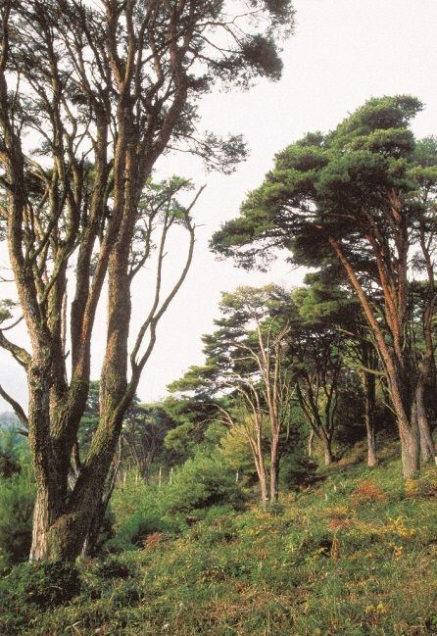 | 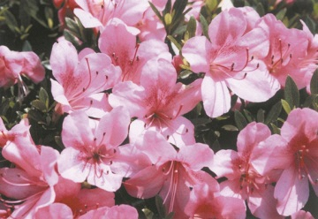 | 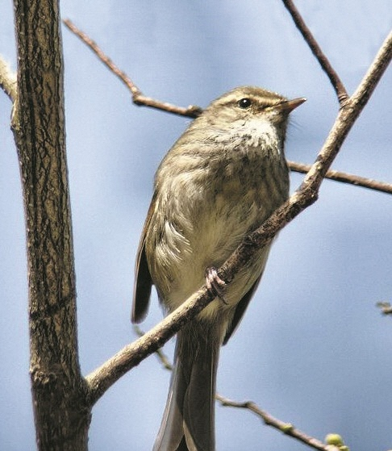
●湖南市は滋賀県南部に位置し、大阪、名古屋から100km圏内にあり、近畿圏と中部圏をつなぐ
広域交流拠点にあります。
●南端に阿星山系を、北端に岩根山系を望む丘陵地で、これらの丘陵地に囲まれて、地域の中央を
野洲川が流れています。野洲川付近一帯に平地が開け、水と緑に囲まれた自然環境の恵まれた地
域です。地形は、平地、丘陵、山林に分かれ、特に山林が全土地面積の５割強を占めています。
●古くは近江と伊勢を結ぶ伊勢参宮街道として、江戸時代には市内石部に東海道五十三次の51番
目の宿場がおかれ、これを中心に様々な街道の産業や文化が栄えてきました。
●名神高速道路の開通により、栗東インターチェンジ、竜王インターチェンジ、栗東湖南インター
チェンジを活用して県下有数の工業団地が立地しています。
●国道１号とＪＲ草津線が地域を東西に横断し、また当地域には石部、甲西、三雲の３駅があります。
これらの交通基盤によって、京阪神の都市圏への通勤通学に便利な立地となり、京阪神のベッドタ
ウンとして住宅地開発が進みました。
●奈良時代の昔から現代に至るまで、このように交通の要衝として発展し続け、さらに温暖な気候
と野洲川を中心に開けた平野に恵まれていたこともあって、様々な産業と文化を育んできました。
●都市規模は、東西に9.7km、南北に12.3kmの広がりを有し、行政面積は70.40ｋ㎡で県土
4,017.38ｋ㎡の1.75％です。
【湖南市の木：うつくし松】
●選定理由
国の天然記念物として全国的に知られている美しい形の松である。湖南市特有の木であり、湖南市の独自性を表す。
【湖南市の花：サツキ】
●選定理由
サツキの仲間は種類も多く、創造性に繋がるイメージがある。
また、従来から広く市民に親しまれてきた花でもある。
【湖南市の鳥：ウグイス】
●選定理由
美しい声で、希望の春を告げる鳥である。いつまでもウグイスの声を身近に感じられる自然環境を残していきたい。

地勢・行政
地 勢 ・ 行 政
 |  |  |  |  |  |  |  |  |  |  |  |  | 令和７年１月１日現在
● 湖南市の位置・行政
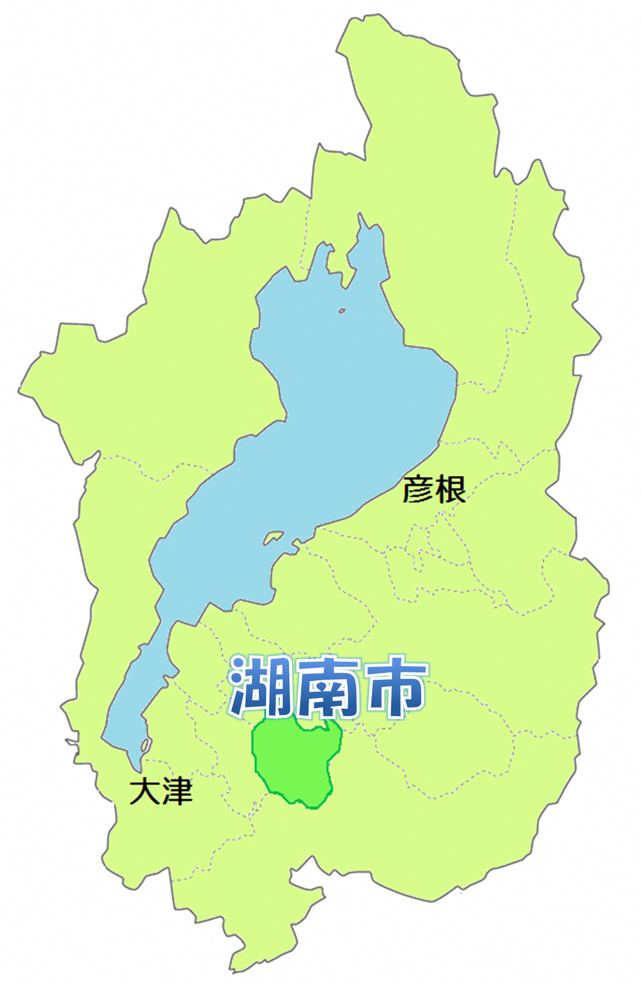
 |  |  |  |  |  |  |  |  | ● | 市長 |  | ： 松 浦 加 代 子
 |  |  |  |  |  |  |  |  |  |  | （就任： 令和６年11月７日）

 |  |  |  |  |  |  |  |  | ● | 教育長 |  | ： 法 山 由 紀 子
 |  |  |  |  |  |  |  |  |  |  | （就任： 令和７年１月１日）

 |  |  |  |  |  |  |  |  | ● | 議 長 |  | ： 上 野 顕 介
 |  |  |  |  |  |  |  |  |  |  | （就任： 令和５年11月10日 ）

 |  |  |  |  |  |  |  |  | ● | 副議長 |  | ： 森 淳
 |  |  |  |  |  |  |  |  |  |  | （就任： 令和５年11月10日 ）
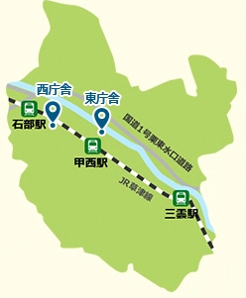

●市制施行： 平成16年10月１日 |  |  |  |  |  | ● 面積： 70.40ｋ㎡

● 東西： 9.7km |  |  |  |  |  | ● 南北： 12.3km

● 湖南市役所の位置
 | 東経： 136°05′ |  |  | 北緯： 35°00′ |  |  |  |  | ● | 湖南市役所職員数 ： |  |  | 433人
 |  |  |  |  |  |  |  |  |  | （令和６年10月１日現在）
 |  |  |  |  |  |  |  |  | ※休職中の職員及び臨時的任用職員を含み、会計年度任用職員及び教員は含まない。短時間勤務職員は除く。
● 地目別面積 |  |  |  |  |  |  |  |  |  |  |  |  | （単位： ｈa）
年度 |  | 地目 | 田 | 畑 | 宅 地 |  | 池 沼 | 山 林 |  | 原 野 | 雑種地 | その他 （保安林・河川敷等） |  | 計
令和６ |  |  | 634 | 117 | 1,139 |  | 6 | 882 |  | 20 | 238 | 4,004 |  | 7,040
資料： 固定資産概要調書（令和６年１月１日現在）

人口３
● 人口・世帯数の推移 |  |  |  | 推計人口 |  |  |  |  |  |  | 国勢調査データ
年 |  | 旧石部町 |  |  |  | 旧甲西町 |  |  |  |  | 年 | 世帯数 | 人口
 |  | 世帯数 | 人 口 |  |  | 世帯数 | 人 口
 |  |  | 男 | 女 | 総数 |  | 男 | 女 | 総数
平成14 |  | 4,232 | 6,215 | 6,223 | 12,438 | 14,723 | 21,583 | 20,349 | 41,932 |  | 20363 | 2,984 | 15,125 | ※”年”は日付データにしないとグラフにうまく反映されないので注意
15 |  | 4,209 | 6,190 | 6,228 | 12,418 | 15,061 | 21,756 | 20,410 | 42,166 |  | 22190 | 3,110 | 15,033
 |  |  |  |  |  |  |  |  |  |  | 25842 | 4,115 | 18,646 | ※最終行に新規の年度のデータを追加
人口と世帯数の推移 （国勢調査）
年 |  | 湖南市 |  |  |  |  |  |  |  |  | 27668 | 6,185 | 25,333 | ※グラフを右クリック→”元のデータ”からデータ範囲を修正
 |  | 世帯数 | 人 口 |  |  |  |  |  |  |  | 29495 | 9,255 | 32,729 | ※グラフのX軸を選択し、右クリック→軸の書式設定→”目盛”の最大値に1825を追加
 |  |  | 男 | 女 | 総 数 |  |  |  |  |  | 31321 | 11,199 | 39,212 | ↑日付データで入力しているので、365日×5年＝1825を追加しないとグラフがうまく表示されません。
平成16 |  | 19,551 | 28,102 | 26,799 | 54,901 |  |  |  |  |  | 33147 | 13,772 | 46,093 | 年 | 世帯数 | 人口
17 |  | 19,608 | 28,513 | 26,812 | 55,325 |  |  |  |  |  | 34973 | 16,483 | 51,372 | 20363 | 2,984 | 15,125 | 20363
18 |  | 20,894 | 28,624 | 26,650 | 55,274 |  |  |  |  |  | 36800 | 17,854 | 53,740 | 22190 | 3,110 | 15,033
19 |  | 21,337 | 28,620 | 26,601 | 55,221 |  |  |  |  |  | 38626 | 19,608 | 55,325 | 24016 | 3,497 | 16,548
20 |  | 21,734 | 28,595 | 26,551 | 55,146 |  |  |  |  |  | 40452 | 20,463 | 54,614 | 25842 | 4,115 | 18,646
21 |  | 21,627 | 28,206 | 26,269 | 54,475 |  |  |  |  |  | 42278 | 21,286 | 54,289 | 27668 | 6,185 | 25,333
22 |  | 20,463 | 28,199 | 26,415 | 54,614 |  |  |  |  |  | 令和２年 | 22,498 | 54,460 | 29495 | 9,255 | 32,729
23 |  | 21,320 | 28,102 | 26,205 | 54,307 |  |  |  |  |  | 資料： 国勢調査（10月１日現在） |  |  | 31321 | 11,199 | 39,212
24 |  | 21,572 | 28,030 | 26,163 | 54,193 |  |  |  |  |  | 平成12年以前は(旧石部町)+(旧甲西町) |  |  | 33147 | 13,772 | 46,093
25 |  | 21,679 | 27,957 | 26,159 | 54,116 |  |  |  |  |  |  |  |  | 34973 | 16,483 | 51,372
26 |  | 21,823 | 27,977 | 26,174 | 54,151 |  |  |  |  |  |  |  |  | 36800 | 17,854 | 53,740
27 |  | 21,286 | 28,117 | 26,172 | 54,289 |  |  |  |  |  |  |  |  | 38626 | 19,608 | 55,325
28 |  | 22,438 | 28,292 | 26,230 | 54,522 |  |  |  |  |  |  |  |  | 40452 | 20,463 | 54,614 | 40452
29 |  | 22,466 | 28,251 | 26,159 | 54,410
30 |  | 22,702 | 28,231 | 26,198 | 54,429 | 資料：平成17・22・27年、令和２年…国勢調査（10月１日現在） |  |  |  |  |  |  |  | 42278 | 20,530 | 54,289
令和元 |  | 23,090 | 28,457 | 26,277 | 54,734 | その他…滋賀県推計人口年報（10月１日現在） |  |  |  |  |  |  |  | 令和２年 | 22,498 | 54,460
2 |  | 22,498 | 28,168 | 26,292 | 54,460 | 推計人口とは…国勢調査による人口をもとに、その後の各月の人口の動きの
3 |  | 23,202 | 27,913 | 26,079 | 53,992 | 資料（人口動態など）を使って、計算されたおおよその人口
4 |  | 23,316 | 28,011 | 26,051 | 54,062
5 |  | 23,224 | 27,857 | 25,961 | 53,818
6 |  | 23,080 | 27,631 | 25,753 | 53,384

● 年齢階級別人口
 | 年 | 3 |  |  | 4 |  |  | 5 |  |  | 6
年齢別 |  | 男 | 女 | 総数 | 男 | 女 | 総数 | 男 | 女 | 総数 | 男 | 女 | 総数
総数 |  | 28,344 | 26,266 | 54,610 | 28,439 | 26,237 | 54,676 | 28,292 | 26,145 | 54,437 | 28,064 | 25,935 | 53,999
0 ～ 4 |  | 1,083 | 973 | 2,056 | 1,018 | 954 | 1,972 | 954 | 918 | 1,872 | 875 | 854 | 1,729
5 ～ 9 |  | 1,291 | 1,240 | 2,531 | 1,296 | 1,194 | 2,490 | 1,262 | 1,142 | 2,404 | 1,248 | 1,102 | 2,350
10 ～ 14 |  | 1,347 | 1,223 | 2,570 | 1,360 | 1,232 | 2,592 | 1,333 | 1,253 | 2,586 | 1,338 | 1,253 | 2,591
15 ～ 19 |  | 1,405 | 1,260 | 2,665 | 1,373 | 1,207 | 2,580 | 1,387 | 1,203 | 2,590 | 1,332 | 1,197 | 2,529
20 ～ 24 |  | 1,711 | 1,336 | 3,047 | 1,695 | 1,340 | 3,035 | 1,660 | 1,312 | 2,972 | 1,630 | 1,313 | 2,943
25 ～ 29 |  | 1,699 | 1,237 | 2,936 | 1,748 | 1,248 | 2,996 | 1,701 | 1,277 | 2,978 | 1,679 | 1,252 | 2,931
30 ～ 34 |  | 1,857 | 1,431 | 3,288 | 1,876 | 1,379 | 3,255 | 1,828 | 1,329 | 3,157 | 1,728 | 1,263 | 2,991
35 ～ 39 |  | 1,907 | 1,630 | 3,537 | 1,851 | 1,612 | 3,463 | 1,852 | 1,578 | 3,430 | 1,917 | 1,547 | 3,464
40 ～ 44 |  | 2,004 | 1,716 | 3,720 | 2,002 | 1,686 | 3,688 | 1,978 | 1,609 | 3,587 | 1,929 | 1,617 | 3,546
45 ～ 49 |  | 2,303 | 1,978 | 4,281 | 2,224 | 1,937 | 4,161 | 2,150 | 1,945 | 4,095 | 2,090 | 1,816 | 3,906
50 ～ 54 |  | 2,100 | 1,745 | 3,845 | 2,202 | 1,796 | 3,998 | 2,280 | 1,798 | 4,078 | 2,341 | 1,907 | 4,248
55 ～ 59 |  | 1,646 | 1,557 | 3,203 | 1,698 | 1,576 | 3,274 | 1,734 | 1,618 | 3,352 | 1,819 | 1,601 | 3,420
60 ～ 64 |  | 1,555 | 1,673 | 3,228 | 1,566 | 1,647 | 3,213 | 1,573 | 1,599 | 3,172 | 1,543 | 1,564 | 3,107
65 ～ 69 |  | 1,769 | 1,767 | 3,536 | 1,706 | 1,699 | 3,405 | 1,641 | 1,667 | 3,308 | 1,587 | 1,655 | 3,242
70 ～ 74 |  | 2,019 | 2,074 | 4,093 | 1,968 | 2,032 | 4,000 | 1,904 | 2,002 | 3,906 | 1,747 | 1,874 | 3,621
75 ～ 79 |  | 1,257 | 1,315 | 2,572 | 1,338 | 1,432 | 2,770 | 1,432 | 1,517 | 2,949 | 1,569 | 1,690 | 3,259
80歳以上 |  | 1,391 | 2,111 | 3,502 | 1,518 | 2,266 | 3,784 | 1,623 | 2,378 | 4,001 | 1,692 | 2,430 | 4,122
資料： 湖南市…外国人含む年齢別人口表（10月１日現在）

 |  |  |  |  | 2187
 |  |  |  |  | 1182
 |  |  |  |  | 555
 |  |  |  |  | 173
 |  |  |  |  | 24
 |  |  |  |  | 1

財政１
財 政

● 一般会計決算状況（令和５年度） |  | （単位： 万円）
歳 入 |  | 決 算 額 | 構 成 比 （％）
 | 市税 | 887,335 | 37.7
 | 地方譲与税 | 15,815 | 0.7
 | 利子割交付金 | 363 | 0.0
 | 配当割交付金 | 5,189 | 0.2
 | 株式等譲渡所得割交付金 | 5,690 | 0.2
 | 法人事業税交付金 | 16,465 | 0.7
 | 地方消費税交付金 | 130,296 | 5.5
 | ゴルフ場利用税交付金 | 2,480 | 0.1
 | 環境性能割交付金 | 2,765 | 0.1
 | 地方特例交付金 | 7,257 | 0.3
 | 地方交付税 | 344,077 | 14.6
 | 交通安全対策特別交付金 | 564 | 0.0
 | 分担金及び負担金 | 35,099 | 1.5
 | 使用料及び手数料 | 16,954 | 0.7
 | 国庫支出金 | 429,679 | 18.3
 | 県支出金 | 170,760 | 7.3
 | 財産収入 | 8,052 | 0.3
 | 寄附金 | 29,076 | 1.2
 | 繰入金 | 45,285 | 1.9
 | 繰越金 | 60,224 | 2.6
 | 諸収入 | 24,951 | 1.1
 | 市債 | 114,886 | 4.9
 | 自動車取得税交付金 | 232 | 0.0
 | 合計 | 2,353,494 | 100.0
資料： 財政課
注）万円未満は四捨五入
おもな用語の説明
市税：市民税、固定資産税など市に納められた税金
地方譲与税：国税の一部を一定の基準に基づき譲与されたお金
地方消費税交付金：地方消費税の一部を人口などにより按分交付されたお金
地方交付税：市の財政状況に応じて国から交付されたお金
分担金及び負担金：保育料、学校給食費負担金などの収入
国庫支出金：市が行う特定の事業に対し国から交付されたお金
県支出金：市が行う特定の事業に対し県から交付されたお金
繰入金：市が事業を行うための財源として基金を取り崩したお金
繰越金：前年度から繰り越されたお金
諸収入：貸付金元利収入、雑入などの収入
市債：市が事業を行うための財源として借り入れたお金

財政２
● 一般会計決算状況（令和５年度） |  | （単位： 万円）
歳 出 |  | 決 算 額 | 構 成 比 （％）
 | 議会費 | 16,743 | 0.7
 | 総務費 | 241,922 | 10.7
 | 民生費 | 916,343 | 40.4
 | 衛生費 | 162,124 | 7.2
 | 労働費 | 4,811 | 0.2
 | 農林水産業費 | 61,995 | 2.7
 | 商工費 | 27,213 | 1.2
 | 土木費 | 233,110 | 10.3
 | 消防費 | 80,894 | 3.6
 | 教育費 | 194,389 | 8.6
 | 公債費 | 266,641 | 11.8
 | 諸支出金 | 61,124 | 2.7
 | 災害復旧費 | 0 | 0.0
 | 合計 | 2,267,309 | 100.0
資料： 財政課
注）万円未満は四捨五入

おもな用語の説明
総務費：コミュニティバス運行管理、財産管理など
民生費：高齢者、障がい者、子どもへの福祉など
衛生費：保健、ごみ収集、公害対策など
農林水産業費：農業振興、農道整備など
土木費：道路、河川、公園の整備など
消防費：消防、災害対策費など
教育費：幼稚園、学校、社会教育関係など
公債費：市債（借り入れたお金）の返済

裏表紙
琵琶湖の豊かな水を表現する上部と、その南に位置する緑の大地を表現する下部で構成し、豊かな水と緑に囲まれた市の環境と、自然とやさしさに包まれた笑顔と夢のあふれる市勢を象徴しています。

発 行

湖南市役所 総合政策部 企画調整課

〒５２０－３２８８
滋賀県湖南市中央一丁目１番地
ＴＥＬ ０７４８－７２－１２９０（代表）
ＦＡＸ ０７４８－７２－３３９０
ＨＰ http://www.city.konan.shiga.jp/

